光學量測點位
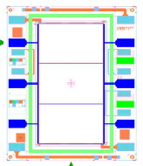
1
2
3
5
4
6
Cell Name
請按照順序由上到下量測
point
1
2
3
4
5
6

